Arbeitszeit
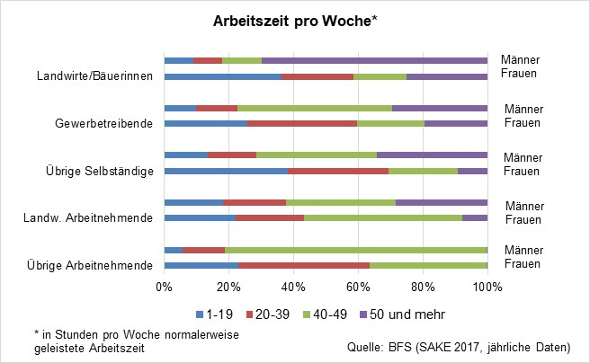
Durée du travail hebdomadaire*
 | Femmes | Hommes |  | Femmes | Hommes | Femmes | Hommes |  | Femmes | Hommes |  | Femmes | Hommes
 | Autres employés |  |  | Employés agricoles |  | Autres indépendants |  |  | Artisans |  |  | Agriculteurs/paysannes
1-19 | 11703 | 2754 |  | 32 | 21 | 2501 | 1102 |  | 36 | 76 |  | 186 | 112
20-39 | 22570 | 7054 |  | 21 | 18 | 2345 | 1440 |  | 41 | 116 |  | 170 | 121
40-49 | 17525 | 41231 |  | 20 | 45 | 1676 | 3549 |  | 28 | 645 |  | 129 | 193
50+ | 95 | 183 |  | 4 | 30 | 644 | 2681 |  | 8 | 297 |  | 158 | 799
 | 51,893 | 51,222 | 0 | 77 | 114 | 7,166 | 8,772 | 0 | 113 | 1,134 | 0 | 643 | 1,225
Source : OFS, Enquête suisse sur la population active (ESPA), données annuelles cumulées 2019-2021
* durée du travail habituellle en heures par semaine
 |  |  |  |  |  |  |  |  |  |  |  | 25 | 65

Durée du travail hebdomadaire*
 | 1-19 | 20-39 | 40-49 | 50+
Autres employés | 11703 | 22570 | 17525 | 95
 | 2754 | 7054 | 41231 | 183
Employés agricoles | 32 | 21 | 20 | 4
 | 21 | 18 | 45 | 30
Autres indépendants | 2501 | 2345 | 1676 | 644
 | 1102 | 1440 | 3549 | 2681
Artisans | 36 | 41 | 28 | 8
 | 76 | 116 | 645 | 297
Agriculteurs/paysannes | 186 | 170 | 129 | 158
 | 112 | 121 | 193 | 799

